图纸信息表
页码 | 表格名称 | 字段名称 | 字段值 | 标准字段名 | 标准字段值
1 | 基本参数表 | 重量 | 80.49±8.0kg（去除配对法兰及紧固件）
1 | 基本参数表 | 总重量 | 189.36±18.94kg
1 | 基本参数表 | EOMM编码 | ANX42EOM003W90F45SS
2 | 阀门主要性能参数 | 公称尺寸 | DN350 | 阀门入口口径 | DN350
 |  |  |  | 阀门出口口径 | DN350
2 | 阀门主要性能参数 | 压力等级 | 150Lb
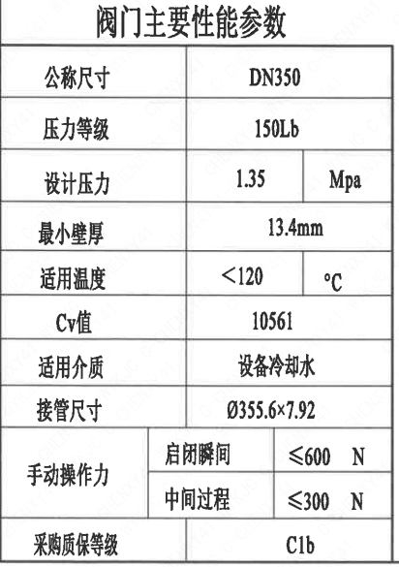
2 | 阀门主要性能参数 | 设计压力 | 1.35 | 设计压力 | 1.35
2 | 阀门主要性能参数 | 最小壁厚 | 13.4mm
2 | 阀门主要性能参数 | 适用温度 | <120
2 | 阀门主要性能参数 | Cv值 | 10561 | 设计要求流量系数 | 10561
2 | 阀门主要性能参数 | 适用介质 | 设备冷却水 | 流体介质 | N
2 | 阀门主要性能参数 | 接管尺寸 | ∅355.6×7.92 | 入口接管外径 | 355.6
 |  |  |  | 入口接管壁厚 | 7.92
 |  |  |  | 出口接管外径 | 355.6
 |  |  |  | 出口接管壁厚 | 7.92
2 | 阀门主要性能参数 | 手动操作力启闭瞬间 | ≤600N
2 | 阀门主要性能参数 | 手动操作力中间过程 | ≤300N
2 | 阀门主要性能参数 | 采购质保等级 | C1b

试验要求
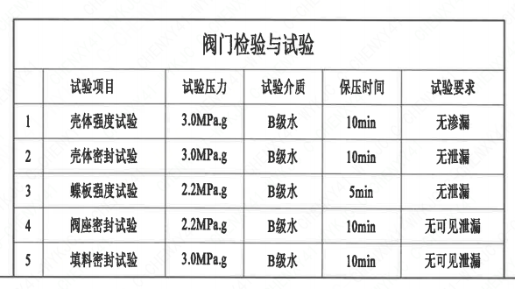
页码 |  | 试验项目 | 试验压力 | 试验介质 | 保压时间 | 试验要求
2 | 1 | 壳体强度试验 | 3.0MPa.g | B级水 | 10min | 无渗漏
2 | 2 | 壳体密封试验 | 3.0MPa.g | B级水 | 10min | 无泄漏
2 | 3 | 蝶板强度试验 | 2.2MPa.g | B级水 | 5min | 无泄漏
2 | 4 | 阀座密封试验 | 2.2MPa.g | B级水 | 10min | 无可见泄漏
2 | 5 | 填料密封试验 | 3.0MPa.g | B级水 | 10min | 无可见泄漏

材料清单
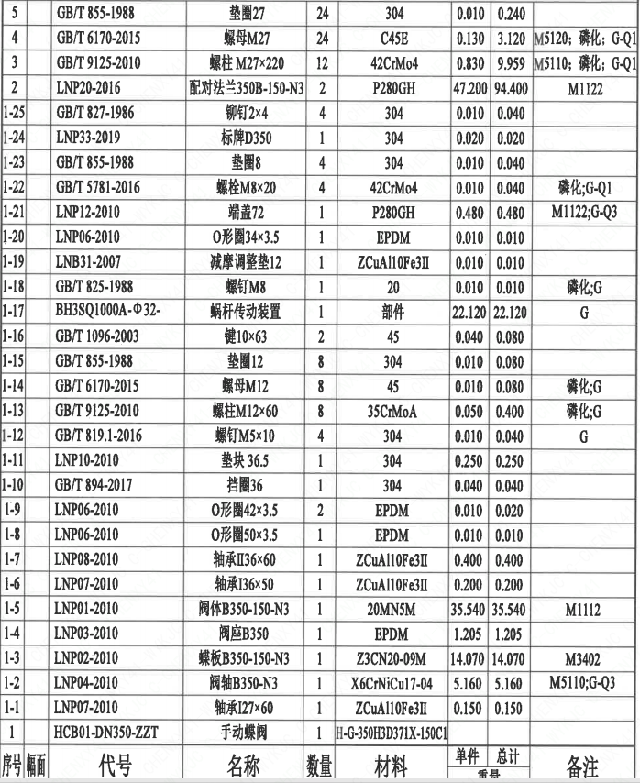
页码 | 序号 | 幅面 | 代号 | 名称 | 数量 | 材料 | 单件 | 总计 | 备注
1 | 1 |  | HCB01-DN350-ZZT | 手动蝶阀 | 1 | H-G-350H3D371X-150Ct
1 | 1-1 |  | LNP07-2010 | 轴承I27×60 | 1 | ZCuAl10Fe3II | 0.150 | 0.150
1 | 1-2 |  | LNP04-2010 | 阀轴B350-N3 | 1 | X6CrNiCu17-04 | 5.160 | 5.160 | M5110;G-Q3
1 | 1-3 |  | LNP02-2010 | 蝶板B350-150-N3 | 1 | Z3CN20-09M | 14.070 | 14.070 | M3402
1 | 1-4 |  | LNP03-2010 | 阀座B350 | 1 | EPDM | 1.205 | 1.205
1 | 1-5 |  | LNP01-2010 | 阀体B350-150-N3 | 1 | 20MN5M | 35.540 | 35.540 | M1112
1 | 1-6 |  | LNP07-2010 | 轴承I36×50 | 1 | ZCuAl10Fe3II | 0.200 | 0.200
1 | 1-7 |  | LNP08-2010 | 轴承Ⅱ36×60 | 1 | ZCuAl10Fe3II | 0.400 | 0.400
1 | 1-8 |  | LNP06-2010 | O形圈50×3.5 | 1 | EPDM | 0.010 | 0.010
1 | 1-9 |  | LNP06-2010 | O形圈42×3.5 | 2 | EPDM | 0.010 | 0.020
1 | 1-10 |  | GB/T894-2017 | 挡圈36 | 1 | 304 | 0.040 | 0.040
1 | 1-11 |  | LNP10-2010 | 垫块 36.5 | 1 | 304 | 0.250 | 0.250
1 | 1-12 |  | GB/T819.1-2016 | 螺钉M5×10 | 4 | 304 | 0.010 | 0.040 | G
1 | 1-13 |  | GB/T9125-2010 | 螺柱 M12×60 | 8 | 35CrMoA | 0.050 | 0.400 | 磷化;G
1 | 1-14 |  | GB/T6170-2015 | 螺母 M12 | 8 | 45 | 0.010 | 0.080 | 磷化;G
1 | 1-15 |  | GB/T855-1988 | 垫圈12 | 8 | 304 | 0.010 | 0.080
1 | 1-16 |  | GB/T1096-2003 | 键10×63 | 2 | 45 | 0.040 | 0.080
1 | 1-17 |  | BH3SQ1000A-Φ32- | 蜗杆传动装置 | 1 | 部件 | 22.120 | 22.120 | G
1 | 1-18 |  | GB/T825-1988 | 螺钉M8 | 1 | 20 | 0.010 | 0.010 | 磷化;G
1 | 1-19 |  | LNB31-2007 | 减摩调整垫12 | 1 | ZCuAl10Fe3II | 0.010 | 0.010
1 | 1-20 |  | LNP06-2010 | O形圈34×3.5 | 1 | EPDM | 0.010 | 0.010
1 | 1-21 |  | LNP12-2010 | 端盖72 | 1 | P280GH | 0.480 | 0.480 | M1122;G-Q3
1 | 1-22 |  | GB/T5781-2016 | 螺栓M8×20 | 4 | 42CrMo4 | 0.010 | 0.040 | 磷化;G-Q1
1 | 1-23 |  | GB/T855-1988 | 垫圈8 | 4 | 304 | 0.010 | 0.040
1 | 1-24 |  | LNP33-2019 | 标牌D350 | 1 | 304 | 0.020 | 0.020
1 | 1-25 |  | GB/T827-1986 | 铆钉 2×4 | 4 | 304 | 0.010 | 0.040
1 | 2 |  | LNP20-2016 | 配对法兰350B-150-N3 | 2 | P280GH | 47.200 | 94.400 | M1122
1 | 3 |  | GB/T9125-2010 | 螺柱 M27×220 | 12 | 42CrMo4 | 0.830 | 9.959 | M5110;磷化;G-Q1
1 | 4 |  | GB/T6170-2015 | 螺母 M27 | 24 | C45E | 0.130 | 3.120 | M5120;磷化;G-Q1
1 | 5 |  | GB/T855-1988 | 垫圈27 | 24 | 304 | 0.010 | 0.240

技术要求
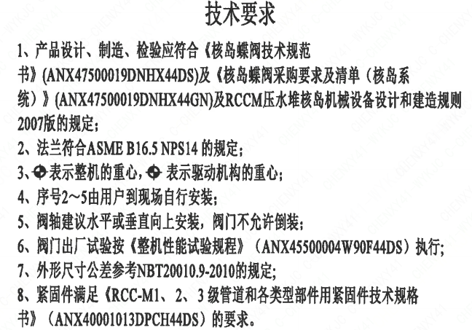
页码 | 字段名称 | 内容
1 | 技术要求-1 | 1、产品设计、制造、检验应符合《核岛蝶阀技术规范书》（ANX47500019DNHX44DS）及《核岛蝶阀采购要求及清单（核岛系统）》（ANX47500019DNHX44GN）及RCCM压水堆核岛机械设备设计和建造规则2007版的规定；
1 | 技术要求-2 | 2、法兰符合ASME B16.5NPS14的规定；
1 | 技术要求-3 | 3、表示整机的重心，表示驱动机构的重心；
1 | 技术要求-4 | 4、序号2~5由用户到现场自行安装：
1 | 技术要求-5 | 5、阀轴建议水平或垂直向上安装，阀门不允许倒装；
1 | 技术要求-6 | 6、阀门出厂试验按《整机性能试验规程》（ANX45500004W90F44DS）执行；
1 | 技术要求-7 | 7、外形尺寸公差参考NBT20010.9-2010的规定；
1 | 技术要求-8 | 8、紧固件满足《RCC-M1、2、3级管道和各类型部件用紧固件技术规格书》（ANX40001013DPCH44DS）的要求。
1 | 采购要求及清单文件编码 | ANX47500019DNHX44GN

图签栏
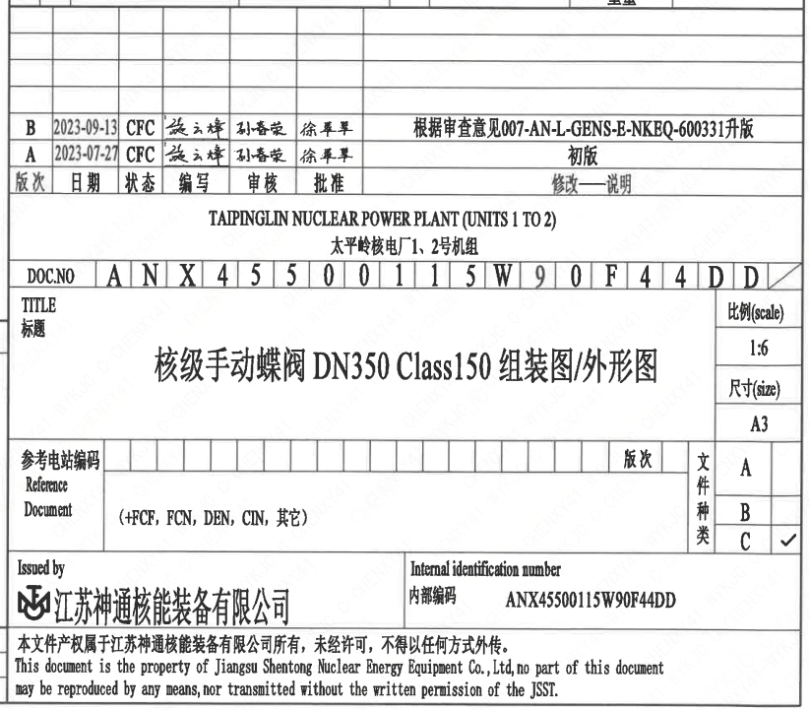
页码 | 文件编码 | 卷标 | 标题 | 参考文件编码 | 参考电站编码版次
1 | ANX45500115W90F44DD |  | 核级手动蝶阀DN350 Class150组装图/外形图
2 | ANX45500115W90F44DD |  | 核级手动蝶阀DN350 Class150组装图/外形图

